Sheet1
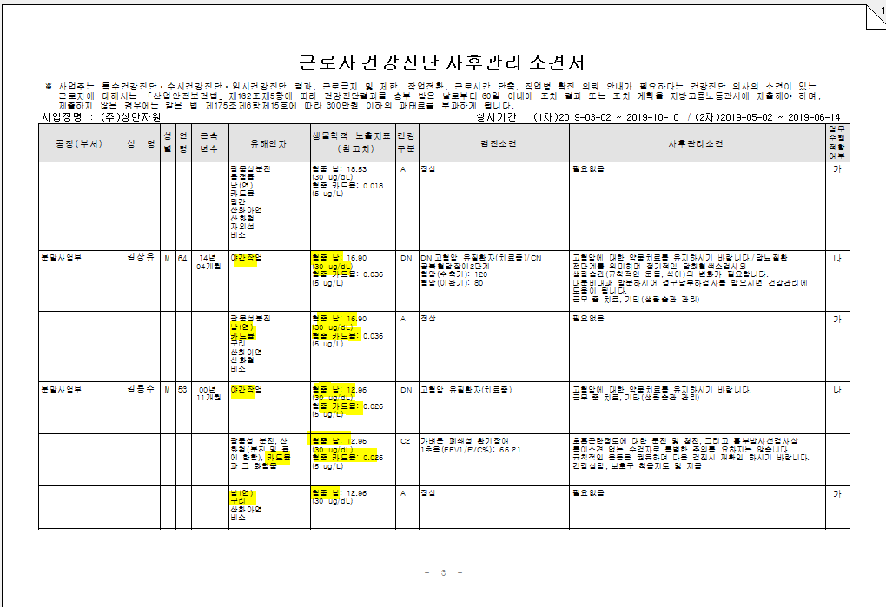
* 특수검진 통계 사후관리소견서에서 생물학적노출지표검사 결과가 관련없는 유해인자란에도 출력이됩니다.확인부탁드립니다..

